상품제안서
고속무선충전기 겸용 LED스탠드 | 상품코드: S00069

 |  |  |  |  |  |  | 02-713-8555 | www.synergygift.co.kr
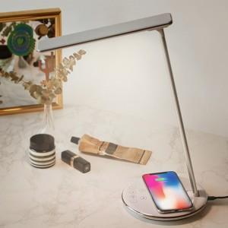

【상세/제작정보】 | LED 색온도를 변경하여 눈의 피로함을 덜어주고 고속무선충전 지원 데스크 램프

【인쇄/포장옵션】 | 실크 / 포장지포장

【공급단가】 | 수량 | 30~ | 100~ | 500~ | 1,000~ | 2,000~
*VAT별도 | 단가 | 33,000원 | 31,310원 | 30,110원 | 28,900원 | 28,180원

【상품 URL】 | https://www.synergygift.co.kr:443/src/goods_detail.php?gdno=15254

